상품제안서
3in1 보온보냉가방 주머니의자 휴대용캠핑 낚시의자 | 상품코드: S33370

 |  |  |  |  |  |  | 02-713-8555 | www.synergygift.co.kr
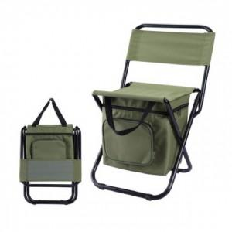

【상세/제작정보】

【인쇄/포장옵션】 | 실크 / 포장지포장

【공급단가】 | 수량 | 50~ | 100~ | 500~ | 1,000~ | 2,000~
*VAT별도 | 단가 | 15,930원 | 15,340원 | 14,750원 | 14,160원 | 13,800원

【상품 URL】 | https://www.synergygift.co.kr:443/src/goods_detail.php?gdno=33370

